Sheet1
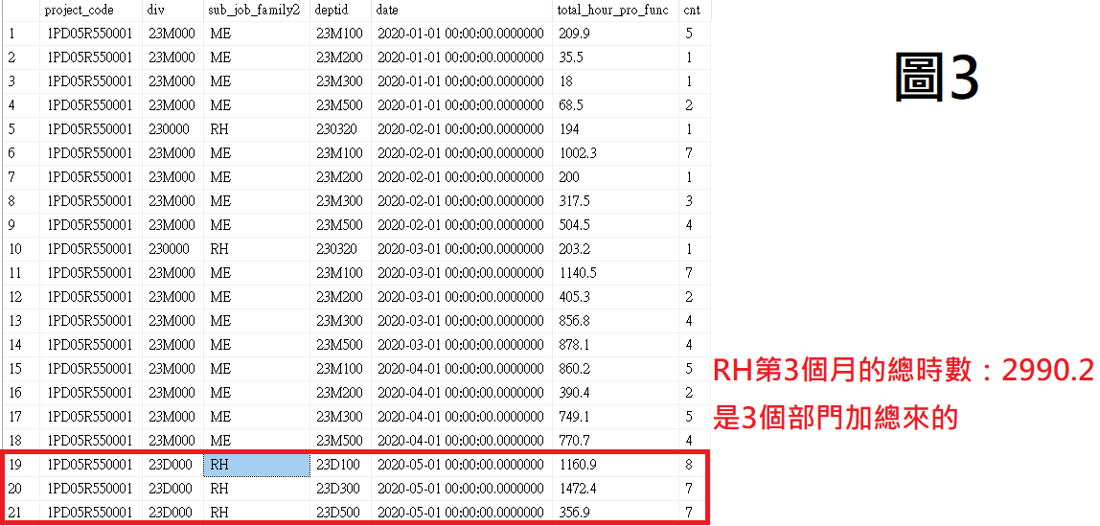
df_proj_hour |  |  |  | 預測該專案下所有人報工工時 |  |  | 加新專案，取其所對應舊專案的各次職類 前三個月工時 |  |  | 該專案下所有人報工工時
project_code |  | sub_job_family | date | total_hour_pro_func | add_hour | 人數 | 取前3個月工時 | sub_job_family | 人數 | total_hour_pro_func
1PD05R550001 |  | ME | 2021-07-01 | 863.3 | 331.9 | 11 | 2020-01-01 | ME | 9 | 331.9
1PD05R550001 |  | ME | 2021-08-01 | 820.1 | 2024.3 | 11 | 2020-02-01 | ME | 15 | 2024.3
1PD05R550001 |  | ME | 2021-09-01 | 788.1 | 3280.7 | 11 | 2020-03-01 | ME | 17 | 3280.7
1PD05R550001 |  | RH | 2021-07-01 | 869.0 | 194 | 11 | 2020-02-01 | RH | 1 | 194
1PD05R550001 |  | RH | 2021-08-01 | 777.7 | 203.2 | 11 | 2020-03-01 | RH | 1 | 203.2
1PD05R550001 |  | RH | 2021-09-01 | 856.3 | 2990.2 | 11 | 2020-05-01 | RH | 22 | 2990.2

更新後總工時 =部門預估未來總工時 + 加新專案所增加的工時
總應出勤時數 = 應出勤時數 * 人數
工時使用率 = 更新後總工時 / 總應出勤時數
工時使用率計算_v5
 | df_dept_rate_future |  |  | 部門預估未來總工時 | 部門預估人數 | 應出勤時數 | 加新專案所增加的工時 |  |  | 更新後總工時 | 工時使用率
div | deptid |  | date | total_hour_dept_func | emp_cnt | attendance_emp | add_hour_pct | add_attendance_emp | hc | total_hour_by_dep_func_cal | uti_rate_cal_dept
23D000 | 23D000 |  | 2021-09-01 | 0 | 1 | 144 | 65.0 | 0 | 0 | 65.0 | 0.45
23D000 | 23D100 |  | 2021-09-01 | 2067.8079983 | 14 | 144 | 910.1 | 0 | 0 | 2977.9 | 1.48
23D000 | 23D200 |  | 2021-09-01 | 1006.0934645 | 9 | 144 | 585.0 | 0 | 0 | 1591.1 | 1.23
23D000 | 23D300 |  | 2021-09-01 | 1617.1975835 | 14 | 144 | 910.1 | 0 | 0 | 2527.3 | 1.25
23D000 | 23D500 |  | 2021-09-01 | 3006.7033219 | 8 | 144 | 520.0 | 0 | 0 | 3526.7 | 3.06
Sum |  |  |  |  | 46 | Sum | 2990.2
23D000 | 23D000 |  | 2021-08-01 | 0 | 1 | 200 | 4.4 | 0 | 0 | 4.4 | 0.02
23D000 | 23D100 |  | 2021-08-01 | 2011.9598979 | 14 | 200 | 61.8 | 0 | 0 | 2073.8 | 0.74
23D000 | 23D200 |  | 2021-08-01 | 929.93953718 | 9 | 200 | 39.8 | 0 | 0 | 969.7 | 0.54
23D000 | 23D300 |  | 2021-08-01 | 1553.8190448 | 14 | 200 | 61.8 | 0 | 0 | 1615.7 | 0.58
23D000 | 23D500 |  | 2021-08-01 | 2866.0468641 | 8 | 200 | 35.3 | 0 | 0 | 2901.4 | 1.81
Sum |  |  |  |  | 46 | Sum | 203.2

